Flow
The flow below is the result of the generic design in the Architecture. It's just a example, no rule to base design on. |  |  |  |  |  |  |  |  | Rules
# | Webform or MCC or MB | JSON all 18 fields and example | SEDA | JSON all 18 fields, sample changed shown below | FAC | MB | MCC | HMS | It's a static design, only changes are distributed instantly, except HMS which only receives updates of organisatie "HMS"
1 | New Signal | -->> | receive, digest, route | -->> |  | receive and store | receive and store* | receive and store
 |  | "state": ""New", |  | "state": "New", |  |  |  |  | Routing:
 |  | "meldingtekst":"Bijplaatsing", |  | "gemeente": "Gemeente Den Haag", |  |  |  |  | FAC only het's updates from SEDA when assigned
 |  | -> |  | "organisatie": "HMS", |  |  |  |  | HMS only get's updates from SEDA when assigned
 |  |  |  | "fractie":<category2_content>, |  |  |  |  | *MCC only get's updates when origin (future)
 |  |  |  | "type_inzamelmiddel":<category3_content>, |  |  |  |  | MB alsways get's updates
 |  |  |  | "meldingcategorie":<category4_content>,
2a |  |  | receive, store, route | <<-- |  |  |  | "In behandeling"
 |  |  |  | "state": "Pending treatment",
 |  |  |  | -->>
 |  |  |  | "state": "Pending treatment", |  | receive and store | receive and store*
3 |  |  | receive, store, route | <<-- |  |  |  | "Afgehandeld"
 |  |  |  | "state": "Handled",
 |  |  |  | -->>
 |  |  |  | "state": "Handled", |  | receive and store | receive and store*
2b |  |  | receive, store, route | <<-- |  |  |  | "Afgewezen"
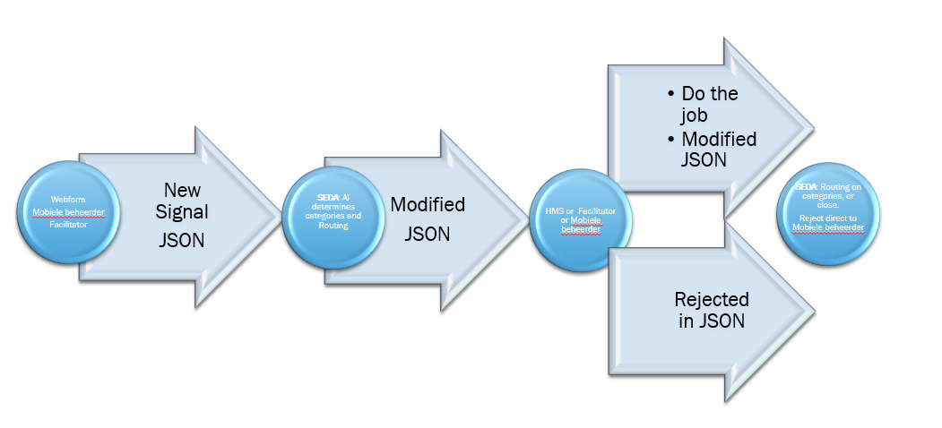
 |  |  |  | "state": "Rejected",
 |  |  |  | -->>
 |  |  |  | "state": "Rejected", |  | receive and store
2c |  |  | receive, store, route | <<-- |  | Modify route
 |  |  |  | "organisatie": "FAC",
 |  |  |  | -->>
 |  |  |  | "organisatie": "FAC", | receive and store | receive and store
2c |  |  | receive, store, route | <<-- | to be handled
 |  |  |  | "state": "Pending treatment",
 |  |  |  | -->>
 |  |  |  | "state": "Pending treatment", | receive and store | receive and store
2c |  |  | receive, store, route | <<-- | handle
 |  |  |  | "state": "Scheduled",
 |  |  |  | -->>
 |  |  |  | "state": "Scheduled", | receive and store | receive and store | receive and store*
2d |  |  | receive, store, route | <<-- | handled
 |  |  |  | "state": "Handled",
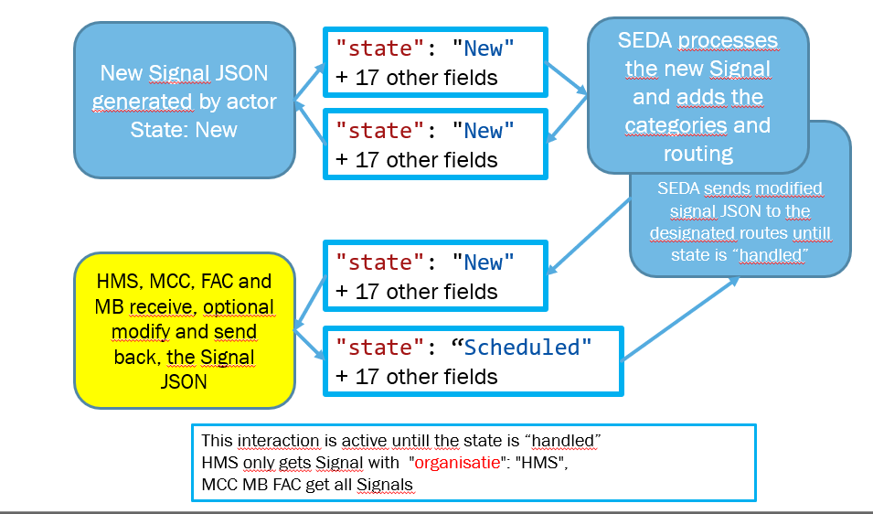
 |  |  |  | -->>
 |  |  |  | "state": "Handled", | receive and store | receive and store | receive and store*

 | 201228 | MB | FAC | MCC | SEDA | # | HMS

 |  | Onbehandeld (to be handled) | Nog in te plannen (Still to be planned) | Open (Open) | Gemeld (Reported) | 1
 |  | Onbehandeld (to be handled) | Nog in te plannen (Still to be planned) | Open (Open) |  | 2
 |  | Onbehandeld (to be handled) | Nog in te plannen (Still to be planned) | Open (Open) | In afwachting van behandeling (awaiting progress) | 3
 |  |  |  |  | Meer informatie gewenst (more information needed)
 |  | Onbehandeld (to be handled) | Nog in te plannen (Still to be planned) | Open (Open) | Heropend (Reopened) | 4

 |  | Onbehandeld (to be handled) | Nog in te plannen (Still to be planned) | Open (Open) | Splitsen (split) | 5

 |  | In behandeling (in progress) | Ingepland (Planned) | In behandeling (In progress) | In behandeling (In progress) | 6

 |  | Gerouteerd (routed) | Ingepland (Planned) | In behandeling (In progress) | Ingepland (Planned) | 7

 |  | Afgerond (finished) | Uitgevoerd (Executed) | Gesloten (Closed) | Afgehandeld (Finished) | 8

 |  | Afgewezen (denied) |  | Afgewezen (Rejected) | Geannuleerd (Canceled) | 9
 | 210302 | MB | FAC | MCC | SEDA | # | HMS
 |  | to be handled |  | Open | New | 1 | Gemeld
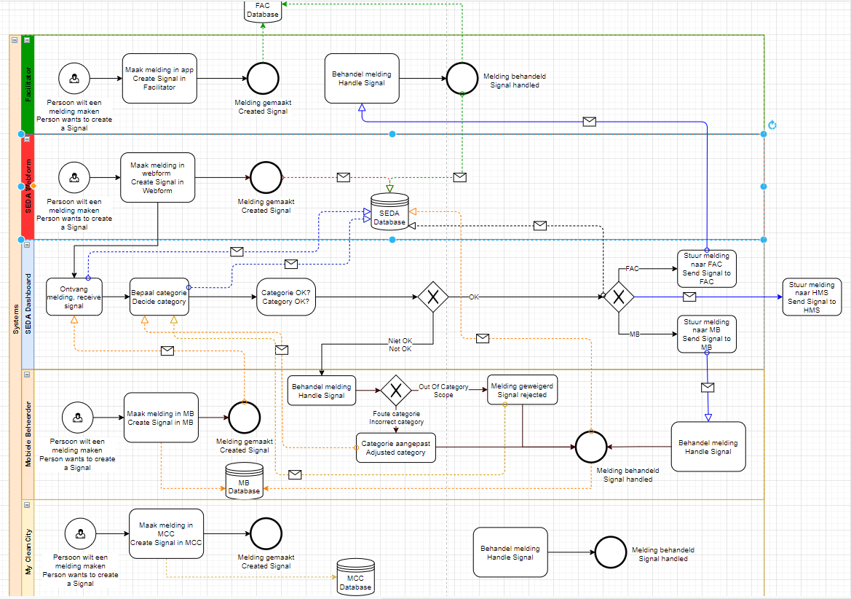
 |  | in progress | Still to be planned | In progress | Pending treatment | 2 | In behandeling
 |  | routed |  |  | In the case of the party | 3 | In behandeling
 |  |  | Planned |  | Scheduled | 4 | In behandeling
 |  | finished | Executed | Closed | Handled | 5 | Afgehandeld
 |  | denied |  | Rejected | Rejected | 6 | Afgewezen
 |  |  |  |  | More information desired | 7 | Gemeld
 |  |  |  |  | Reopened | 8 | Gemeld
 |  |  |  |  | Split | 9 | Gemeld

